3LDK_1_position
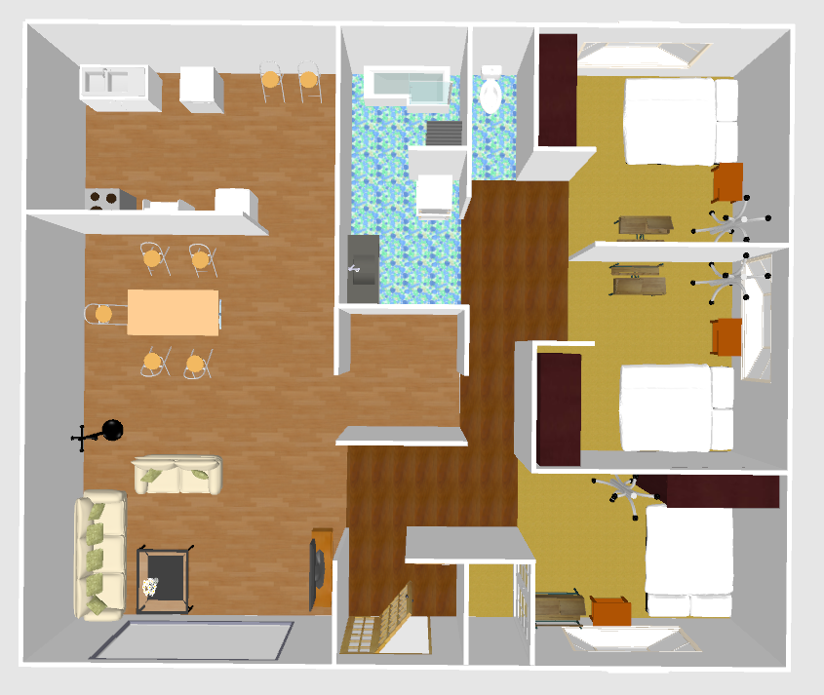
index | theta | x | y | sin | cos
0 | 146.81 | 2.88 | 0.73 | -0.5474171722 | 0.8368598685
1 | 152.31 | 3.75 | 0.43 | -0.4646875083 | 0.8854747425
2 | 168.69 | 3.76 | 0.22 | -0.1961172908 | 0.9805804446
3 | 170.42 | 3.82 | 0.06 | -0.166424559 | 0.9860541903
4 | -145.97 | 4.02 | -0.36 | 0.5596269099 | 0.8287446662
5 | -149.38 | 4.05 | -0.65 | 0.5093418404 | 0.8605642856
6 | -119.04 | 4.38 | -0.69 | 0.8742810331 | 0.4854201018
7 | -79.52 | 4.64 | -0.66 | 0.9833184599 | -0.1818922937
8 | -106.98 | 4.59 | -0.41 | 0.9564067547 | 0.2920378736
9 | -114.32 | 4.74 | -0.18 | 0.9112595755 | 0.4118324733
10 | -127 | 4.37 | -0.45 | 0.79863551 | 0.6018150232
11 | -150.96 | 4.17 | -0.31 | 0.4854201018 | 0.8742810331
12 | -175.41 | 4.23 | 0.25 | 0.0800249524 | 0.9967928606
13 | 124.91 | 4.46 | 0.56 | -0.8200520051 | 0.5722890082
14 | 131.74 | 4.06 | 0.6 | -0.746173582 | 0.6657514443
15 | -96 | 3.55 | 2.06 | 0.9945218954 | 0.1045284633
16 | -99.29 | 3.34 | 2.54 | 0.9868839066 | 0.1614315798
17 | -119.79 | 3.11 | 2.69 | 0.8678521785 | 0.4968224998
18 | -107.09 | 2.98 | 3.06 | 0.95584432 | 0.2938735034
19 | -95.54 | 3.52 | 2.31 | 0.9953290428 | 0.0965406467
20 | -84.1 | 4.09 | 2.42 | 0.9947028171 | -0.1027925368
21 | -60.07 | 4.61 | 2.49 | 0.8666356225 | -0.4989415775
22 | 91.26 | 4.69 | 2.85 | -0.9997582044 | 0.0219893761
23 | -80.57 | 3.08 | 2.84 | 0.9864865091 | -0.1638425078
24 | 131.14 | 3.65 | 3.29 | -0.7531042742 | 0.657901172
25 | -59.52 | 4.33 | 3.18 | 0.8618062723 | -0.5072375667
26 | 129.14 | 3.58 | 3.86 | -0.7756059232 | 0.6312174363
27 | -123.4 | 3.47 | 4.59 | 0.8348478633 | 0.5504807401
28 | 143.81 | 3.1 | 4.47 | -0.5904648175 | 0.80706338
29 | -104.24 | 3.12 | 3.44 | 0.9692738568 | 0.2459841266
30 | 60.77 | 0.38 | 4.84 | -0.8726665149 | -0.4883166532
31 | 62.72 | -0.02 | 4.86 | -0.8887772774 | -0.4583393406
32 | 106.22 | -0.82 | 4.96 | -0.9601962409 | 0.2793262948
33 | 111.46 | -1.02 | 4.81 | -0.9306732073 | 0.3658515835
34 | 167.71 | -1.33 | 4.73 | -0.2128598564 | 0.9770827404
35 | -11.87 | -1.27 | 3.93 | 0.205691811 | -0.9786168192
36 | -112.79 | -1.17 | 3.15 | 0.9219307718 | 0.3873546851
37 | -73.12 | -0.79 | 3.02 | 0.956915 | -0.2903681849
38 | -116.07 | -0.97 | 2.82 | 0.8982578043 | 0.4394689034
39 | -59.78 | -0.53 | 2.77 | 0.8640991622 | -0.5033216048
40 | -49.33 | -0.28 | 2.9 | 0.7584756702 | -0.6517013563
41 | -24.02 | 0.05 | 2.99 | 0.4070555058 | -0.9134034241
42 | -48.02 | 0.21 | 3.18 | 0.7433783508 | -0.6688711591
43 | -15.72 | 0.9 | 3.41 | 0.2709364723 | -0.9625972304
44 | 5.52 | 0.97 | 3.92 | -0.0961932055 | -0.9953626812
45 | 46.81 | -3.22 | 5.41 | -0.7290880923 | -0.6844198665
46 | 63.43 | -3.54 | 5.38 | -0.8943885604 | -0.4472908484
47 | 81.83 | -3.61 | 4.92 | -0.9898507756 | -0.1421106686
48 | 79.64 | -3.64 | 4.23 | -0.9836972573 | -0.1798324389
49 | -167.93 | -3.7 | 3.65 | 0.2091065681 | 0.9778928587
50 | -141.4 | -3.55 | 3.08 | 0.6238795967 | 0.7815204724
51 | -128.2 | -3.46 | 3.09 | 0.7858568932 | 0.6184083954
52 | -89.76 | -3.23 | 3.17 | 0.999991227 | -0.004188778
53 | -111.36 | -3.27 | 3.67 | 0.931310321 | 0.3642266959
54 | -112.53 | -3.43 | 3.83 | 0.9236790333 | 0.3831671221
55 | -99.12 | -2.74 | 4.36 | 0.987358539 | 0.1585027301
56 | -130.02 | -3.25 | 4.82 | 0.7658200212 | 0.6430549705
57 | 158.37 | -3.31 | 5.6 | -0.368611332 | 0.9295836089
58 | -19.58 | -3.54 | 3.75 | 0.3351227092 | -0.9421744901
59 | 24.9 | -2.84 | 3.76 | -0.4210358134 | -0.9070440143
60 | 84.93 | -4 | 0.66 | -0.9960874738 | -0.0883727588
61 | 83.85 | -3.92 | 0.41 | -0.9942448326 | -0.1071317543
62 | 70.71 | -3.93 | 0.23 | -0.9438586229 | -0.3303496633
63 | 69.62 | -3.9 | 0.01 | -0.937403607 | -0.348244853
64 | -38.58 | -3.92 | -0.34 | 0.6236067566 | -0.7817381999
65 | -14.01 | -3.67 | -0.31 | 0.2420912405 | -0.9702534882
66 | 34.76 | -3.44 | -0.15 | -0.5701401584 | -0.8215474422
67 | 3.25 | -3.38 | -0.23 | -0.0566927876 | -0.9983916706
68 | 16.99 | -3.21 | -0.23 | -0.2922047936 | -0.9563557699
69 | 22.71 | -3.14 | -0.11 | -0.3860670497 | -0.9224707221
70 | 42.2 | -3.29 | 0.12 | -0.6717205893 | -0.7408045963
71 | 51.93 | -3.31 | 0.3 | -0.7872579933 | -0.6166237524
72 | 62.81 | -3.51 | 0.37 | -0.8894961384 | -0.4569426877
73 | 69.68 | 3.4 | 0.38 | -0.9377677741 | -0.3472630154
74 | 38.75 | -3.61 | 0.16 | -0.6259234722 | -0.7798844831
75 | -34.35 | -0.82 | 0 | 0.564246741 | -0.8256062108
76 | -37.74 | -0.78 | -0.3 | 0.6120792693 | -0.7907964138
77 | -45.75 | -0.75 | -0.47 | 0.7163019434 | -0.6977904598
78 | -41.73 | -0.77 | -0.65 | 0.6656212023 | -0.7462897662
79 | -64.58 | -1.12 | -0.76 | 0.9031855112 | -0.4292504308
80 | -53.11 | -1.09 | -0.52 | 0.7997894394 | -0.6002806449
81 | -53.11 | -1.1 | -0.28 | 0.7997894394 | -0.6002806449
82 | -39.36 | -1.11 | -0.12 | 0.6341908888 | -0.7731765106
83 | -75.41 | -1.37 | 0.11 | 0.9677531501 | -0.2519004573
84 | -94.87 | -1.52 | 0.17 | 0.9963898838 | 0.0848952263
85 | -71.97 | -1.57 | -0.31 | 0.950894585 | -0.309514924
86 | -77.71 | -1.63 | -0.47 | 0.9770827404 | -0.2128598564
87 | -65.1 | -1.6 | -0.66 | 0.9070440143 | -0.4210358134
88 | -69.68 | -1.56 | -0.83 | 0.9377677741 | -0.3472630154
89 | -61.03 | -1.23 | -0.81 | 0.874873433 | -0.484351604
90 | 45.6 | -3.09 | -1.39 | -0.7144726796 | -0.6996633405
91 | 38.15 | -3.34 | -1.44 | -0.6177223705 | -0.786396257
92 | 49.03 | -3.51 | 1.46 | -0.7550529885 | -0.6556637741
93 | 52.46 | -3.62 | -1.45 | -0.7929281513 | -0.6093151457
94 | 51.41 | -3.76 | -1.55 | -0.781629348 | -0.6237431862
95 | 41.08 | -3.75 | -1.69 | -0.6571121625 | -0.7537928136
96 | 41.08 | -3.63 | -1.69 | -0.6571121625 | -0.7537928136
97 | 41.08 | -3.42 | -1.69 | -0.6571121625 | -0.7537928136
98 | 41.08 | -3.19 | -1.69 | -0.6571121625 | -0.7537928136
99 | 47.37 | -3.08 | -1.76 | -0.7357425748 | -0.6772612964
100 | 25.11 | -3.04 | -2.07 | -0.4243574679 | -0.9054947485
101 | 29.68 | -3.34 | -3.34 | -0.4951554287 | -0.8688044092
102 | 19.94 | -3.46 | -1.98 | -0.3410359122 | -0.9400502681
103 | 19.93 | -3.71 | -1.93 | -0.3408718372 | -0.9401097758
104 | 14.77 | -3.83 | -1.92 | -0.2549394954 | -0.9669570072
105 | 133.54 | -4.21 | -3.54 | -0.7248936321 | 0.6888608147
106 | 133.05 | -4.05 | -3.88 | -0.7307582674 | 0.6826363268
107 | 109.15 | -3.59 | -3.85 | -0.9446630009 | 0.3280423978
108 | 108.06 | -3.26 | -3.57 | -0.950732393 | 0.3100127688
109 | 92.74 | -2.99 | -3.46 | -0.998856745 | 0.0478037959
110 | 90.71 | -2.87 | -3.97 | -0.9999232222 | 0.0123915205
111 | 85.01 | -2.59 | -3.85 | -0.9962098945 | -0.0869818726
112 | 65.08 | -2.72 | -4.27 | -0.9068969898 | -0.4213524058
113 | 62.88 | -2.61 | -4.65 | -0.8900537352 | -0.4558556224
114 | 40.05 | -2.53 | -4.94 | -0.6434558647 | -0.7654832135
115 | 30.31 | -2.32 | -4.94 | -0.5046783071 | -0.8633074808
116 | 28.1 | -2.26 | -5.16 | -0.4710118812 | -0.882126866
117 | 22.94 | -2.57 | -5.19 | -0.389766964 | -0.9209135213
118 | 37.84 | -2.78 | -5.2 | -0.6134585365 | -0.78972693
119 | 5.74 | -2.63 | -5.48 | -0.1000144053 | -0.9949859892
120 | -176.9 | -0.47 | -5.3 | 0.054078813 | 0.9985366703
121 | -165.98 | -0.2 | -5.26 | 0.242260578 | 0.9702112205
122 | 167.81 | 0.03 | -4.86 | -0.211154202 | 0.9774527625
123 | 177.52 | -0.19 | -4.83 | -0.0432706511 | 0.9990633868
124 | 171.79 | -0.4 | -4.84 | -0.1428016801 | 0.9897513224
125 | 154.59 | -0.43 | -4.49 | -0.4290927886 | 0.9032604158
126 | 153.44 | -0.13 | -4.54 | -0.4471347414 | 0.8944666137
127 | 142.54 | 0.04 | -4.5 | -0.6082074156 | 0.7937781426
128 | 125.44 | -0.2 | -4.08 | -0.8147231826 | 0.5798500977
129 | 140.36 | 0 | -4.04 | -0.6379617541 | 0.7700680491
130 | 120.31 | 0.37 | -3.88 | -0.8633074808 | 0.5046783071
131 | 113.49 | 0.41 | -3.57 | -0.9171296553 | 0.3985890057
132 | 101.6 | 0.7 | -3.29 | -0.9795752496 | 0.2010779211
133 | 98.84 | 1.06 | -3.28 | -0.9881213364 | 0.1536757125
134 | 77.14 | 1.59 | -3.66 | -0.9749168146 | -0.22256955
135 | 128.15 | 3.25 | -4.04 | -0.786396257 | 0.6177223705
136 | 135.06 | 3.75 | -4.24 | -0.7063659131 | 0.7078468738
137 | 99.54 | 4.17 | -4.2 | -0.9861701362 | 0.1657361228
138 | 71.56 | 4.48 | -4.06 | -0.9486554158 | -0.3163114004
139 | 78.47 | 4.48 | -3.75 | -0.9798201815 | -0.1998809944
140 | 99.75 | 4.2 | -3.93 | -0.9855560591 | 0.1693495038
141 | 98.89 | 4.08 | -3.86 | -0.9879868528 | 0.1545379524
142 | 86.88 | 4.03 | -3.65 | -0.9985177324 | -0.0544273647
143 | 84.04 | 4.24 | -3.78 | -0.9945946276 | -0.1038341306
144 | 91.58 | 4.51 | -3.87 | -0.9996198006 | 0.0275727073
145 | 116.91 | 4.26 | 3.4 | -0.8917185513 | 0.4525903505
146 | 114.12 | 3.83 | -3.43 | -0.9126915874 | 0.4086490747
147 | 126.81 | 3.52 | -3.6 | -0.8006268094 | 0.5991633434
148 | 149.82 | 3.37 | -3.94 | -0.5027182272 | 0.8644503364
149 | 138.48 | 2.98 | -3.53 | -0.6628814427 | 0.7487243771

